Checklist
 |  | DEFINICION DEL DOD | VALOR
ARTEFACTOS | Inicio / Home | Todas las Pruebas Unitarias y funcionales son correctas | 3 | ARTEFACTOS |  | Valor 0 | Valor 1 | Valor 2 | Valor 3
 |  | El código fuente está documentado y versionado | 3 | COMPONENTE 1 | 100% | Nunca | A veces | Frecuentemente | Siempre
 |  | Actualizada últimas versión funcional con cambios aplicados | 3 | COMPONENTE 2 | 92% | 0 | 1 | 2 | 3
 |  | Pruebas en dispositivos y/o Navegadores cumplida | 3 | COMPONENTE 3 | 100%
 | Formulario Login | Todas las Pruebas Unitarias y funcionales son correctas | 3 | COMPONENTE 4 | 75%
 |  | El código fuente está documentado y versionado | 3 | COMPONENTE 5 | 100%
 |  | Actualizada últimas versión funcional con cambios aplicados | 3 | COMPONENTE 6 | 100%
 |  | Pruebas en dispositivos y/o Navegadores cumplida | 2 | COMPONENTE 7 | 100%
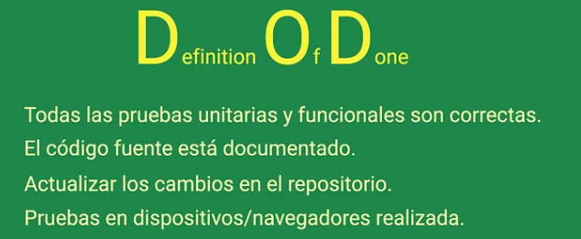
 | Vista Catálogo | Todas las Pruebas Unitarias y funcionales son correctas | 3 | COMPONENTE 8 | 100%
 |  | El código fuente está documentado y versionado | 3 | COMPONENTE 9 | 100%
 |  | Actualizada últimas versión funcional con cambios aplicados | 3 | TOTAL | 96%
 |  | Pruebas en dispositivos y/o Navegadores cumplida | 3
 | Vista Reserva | Todas las Pruebas Unitarias y funcionales son correctas | 2
 |  | El código fuente está documentado y versionado | 3
 |  | Actualizada últimas versión funcional con cambios aplicados | 2
 |  | Pruebas en dispositivos y/o Navegadores cumplida | 2
 | Módulo de Pago | Todas las Pruebas Unitarias y funcionales son correctas | 3
 |  | El código fuente está documentado y versionado | 3
 |  | Actualizada últimas versión funcional con cambios aplicados | 3
 |  | Pruebas en dispositivos y/o Navegadores cumplida | 3
 | Confirmación QR | Todas las Pruebas Unitarias y funcionales son correctas | 3
 |  | El código fuente está documentado y versionado | 3
 |  | Actualizada últimas versión funcional con cambios aplicados | 3
 |  | Pruebas en dispositivos y/o Navegadores cumplida | 3
 | Admin Dashboard | Todas las Pruebas Unitarias y funcionales son correctas | 3
 |  | El código fuente está documentado y versionado | 3
 |  | Actualizada últimas versión funcional con cambios aplicados | 3
 |  | Pruebas en dispositivos y/o Navegadores cumplida | 3
 | Gestión Reservas | Todas las Pruebas Unitarias y funcionales son correctas | 3
 |  | El código fuente está documentado y versionado | 3
 |  | Actualizada últimas versión funcional con cambios aplicados | 3
 |  | Pruebas en dispositivos y/o Navegadores cumplida | 3
 | Gestión Usuarios | Todas las Pruebas Unitarias y funcionales son correctas | 3
 |  | El código fuente está documentado y versionado | 3
 |  | Actualizada últimas versión funcional con cambios aplicados | 3
 |  | Pruebas en dispositivos y/o Navegadores cumplida | 3

